начальная школа
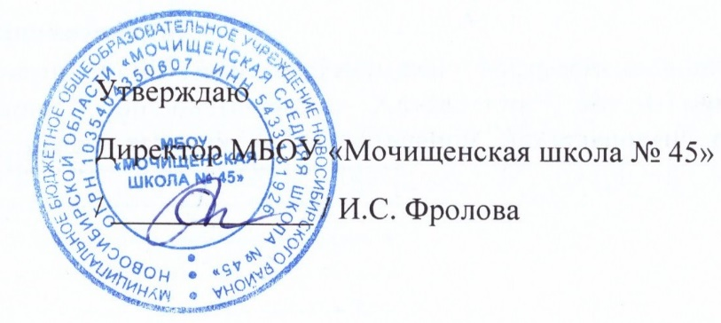

Прием пищи | Раздел | № рец. | Блюдо | Выход, г | Цена | Калорийность | Белки | Жиры | Углеводы
Завтрак | гор.блюдо | 54-4м | Котлеты из говядины | 120 | 40.0 | 334.4 | 22.6 | 19.1 | 18.2
 | гор.напиток | 54-1хн | Компот из вишни | 200 | 11.0 | 43.1 | 0.3 | 0 | 10.5
 | хлеб | Пром. | хлеб пшеничный | 30 | 2.0 | 75.0 | 2.1 | 0.9 | 15.5
 | гарнир. | 54-4г | Каша гречневая рассыпчатая | 170 | 12.0 | 233.7 | 8.2 | 6.3 | 35.9
 | закуска | 54-2з | Огурец в нарезке | 60.0 | 14.25 | 8.5 | 0.5 | 0.1 | 1.5
Завтрак 2 | фрукты

Обед | закуска
 | 1 блюдо
 | 2 блюдо
 | гарнир
 | сладкое
 | хлеб бел.
 | хлеб черн.

 |  |  |  |  | Итого: 79,25 руб.

